CLASIFICACION RIESGO
CALCULO IMPACTO PROBABILIDAD

IMPACTO | Catastrofico | 5
 | Grave | 4
 | Moderado | 3

 | Menor | 2
 | No significativo | 1
 |  |  | 1 | 2 | 3 | 4 | 5
 |  |  | Improvable | Poco Probable | Posible | Probable | Muy Probable
 |  |  | PROBABILIDAD

MATRIZ DE CONTROL

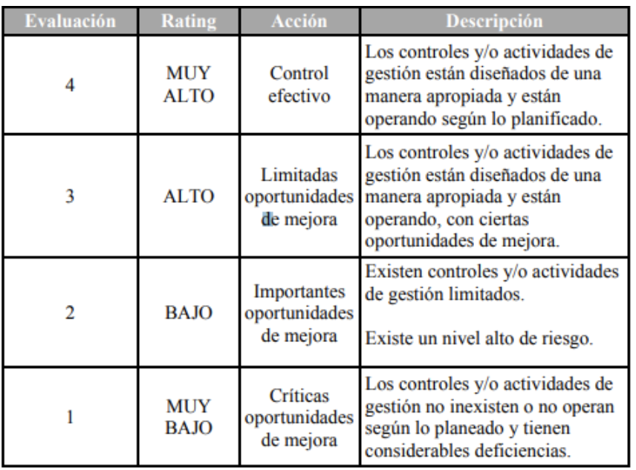

CALCULO DE RIESGO RESIDUAL

